数字证书

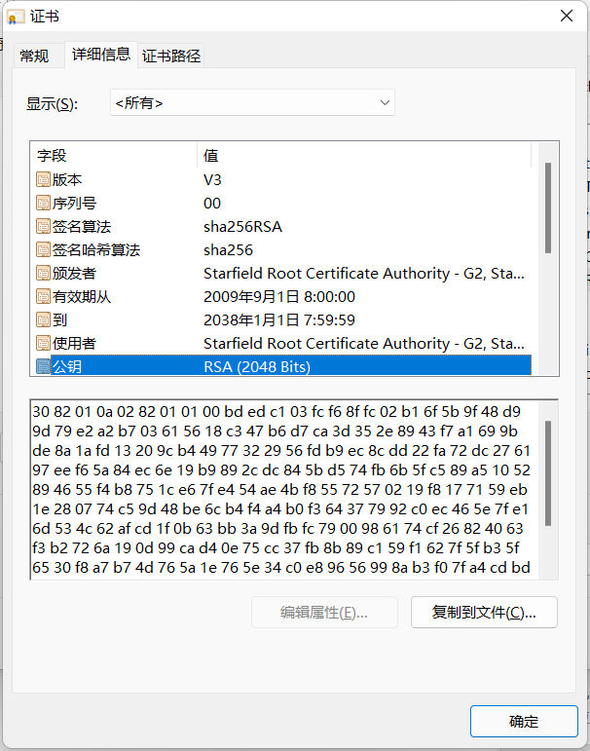
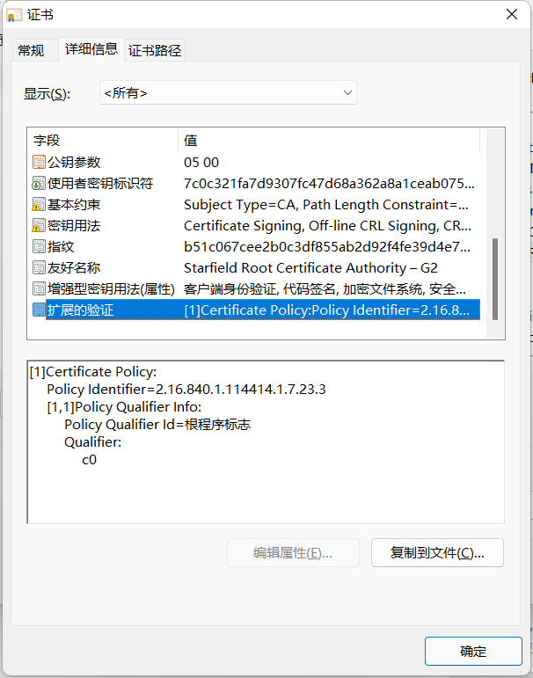
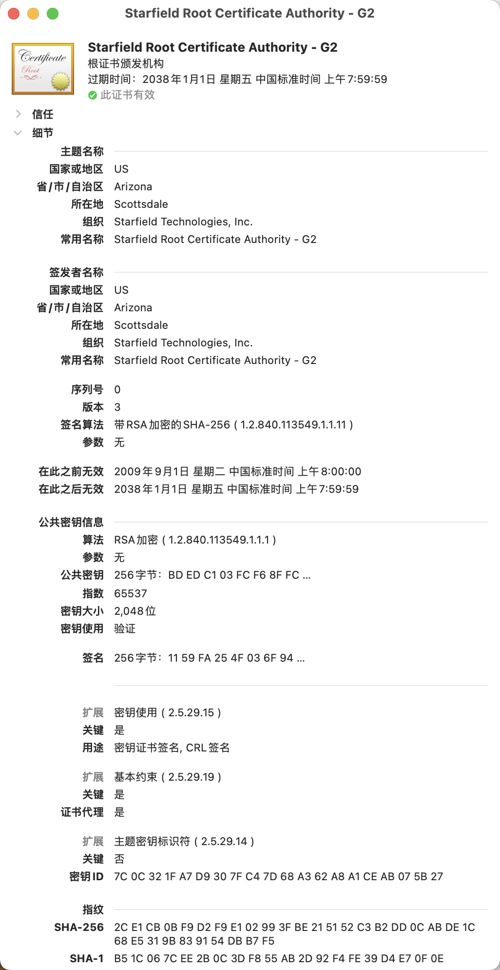

公钥
私钥
CA(Certificate Authority)

数字证书

证书内容
证书内容

公钥
签名算法
有效期
... ...
公钥
签名算法
有效期
... ...
发放数字证书

证书签名
证书签名
私钥
+
SXSXSXSXSX
hash 算法
XXXXXXXXXXXX
SXSXSXSXSX

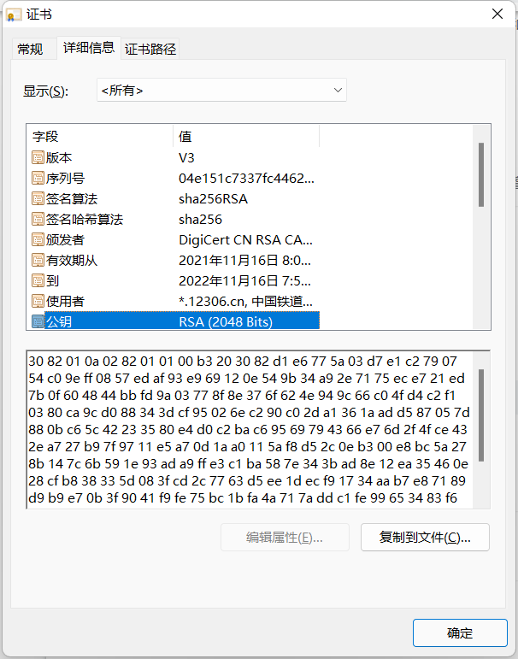
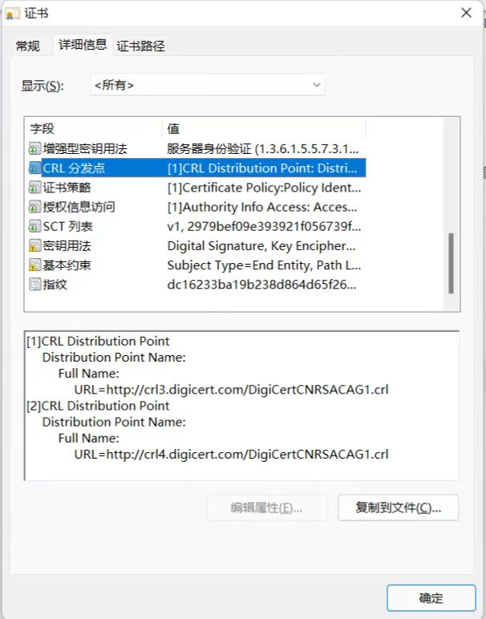

验证数据证书的合法性

证书内容

公钥
签名算法
有效期
... ...

证书签名
?
公钥
hash 算法
XXXXXXXXXXXX
XXXXXXXXXXXX
SXSXSXSXSX

OSI
7 | 应用层(Application) | 4 | 应用层(Application) |  |  |  |  |  |  | 5 | 应用层(Application)
6 | 表示层(Presentation)
5 | 会话层(Session)
4 | 传输层(Transport) | 3 | 传输层(Transport) |  |  |  |  |  |  | 4 | 传输层(Transport)
3 | 网络层(Network) | 2 | 网络层(Network) |  |  |  |  |  |  | 3 | 网络层(Network)
2 | 数据链路层(Data Link) | 1 | 网络接口层 (Network Access) |  |  |  |  |  |  | 2 | 数据链路层(Data Link)
1 | 物理层(Physical) |  |  |  |  |  |  |  |  | 1 | 物理层(Physical)

 | OSI 参考模型 |  | TCP/IP 协议组 |  |  |  |  |  |  |  | 研究时用到5层模型

hello
hello

添加传输层信息
使
用
协
议
添加网络层信息
解
析
协
议
添加数据链路层信息
5 | 应用层(Application) |  |  |  |  |  |  | 5 |  |  |  |  |  |  |  | 5 |  | 5 | 应用层(Application)
4 | 传输层(Transport) |  |  |  |  |  | 4 | 5 |  |  |  |  |  |  | 4 | 5 |  | 4 | 传输层(Transport)
3 | 网络层(Network) |  |  |  |  | 3 | 4 | 5 |  |  |  |  |  | 3 | 4 | 5 |  | 3 | 网络层(Network)
添加物理层信息
2 | 数据链路层(Data Link) |  |  |  | 2 | 3 | 4 | 5 | 2 |  |  |  | 2 | 3 | 4 | 5 | 2 | 2 | 数据链路层(Data Link)
1 | 物理层(Physical) |  |  | 1 | 2 | 3 | 4 | 5 | 2 |  |  | 1 | 2 | 3 | 4 | 5 | 2 | 1 | 物理层(Physical)

 |  |  |  | 1 | 2 | 3 | 4 | 5 | 2 |  |  | 1 | 2 | 3 | 4 | 5 | 2

internet
计算机A
计算机B
发送数据包(源IP,目标IP,源MAC,目标MAC)
网卡
网卡
第1部分 | 第2部分 | 第3部分 | 第4部分
1100 0000 | 1100 0000 | 1100 0000 | 1100 0000
192 | 168 | 1 | 10
响应数据包(源IP,目标IP,源MAC,目标MAC)

 |  |  |  | 网络ID |  |  | 主机ID
 |  |  |  | 0
 |  |  |  | 0~127 |  |  | 0~255 | 0~255 | 0~255
电信机房
双线机房
网通机房

电信ISP
网通ISP
 |  |  |  | 网络ID |  |  |  | 主机ID
 |  |  |  | 1 | 0
 |  |  |  | 128~191 |  |  | 0~255 | 0~255 | 0~255

PC
PC
 |  |  |  | 网络ID |  |  |  |  | 主机ID
 |  |  |  | 1 | 1 | 0
 |  |  |  | 192~223 |  |  | 0~255 | 0~255 | 0~255

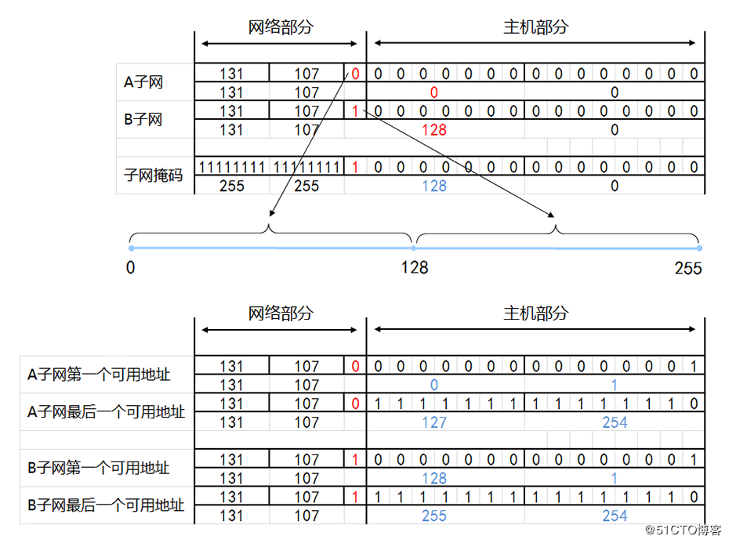
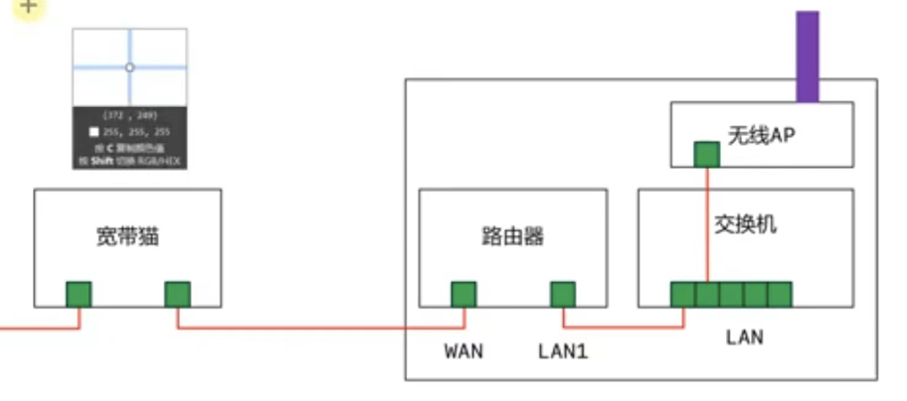

通过NAT技术 192.168.1.10
=>
120.10.1.93

国外服务器
公网
路由
120.10.1.93
192.168.1.10
PC
(192.168.1.10)

PC
(192.168.1.11)
公网
路由

同一个局域网是不允许有重复IP
但是不同的局域网是可以存在重复的IP

PC
(192.168.1.11)
PC
(192.168.1.12)

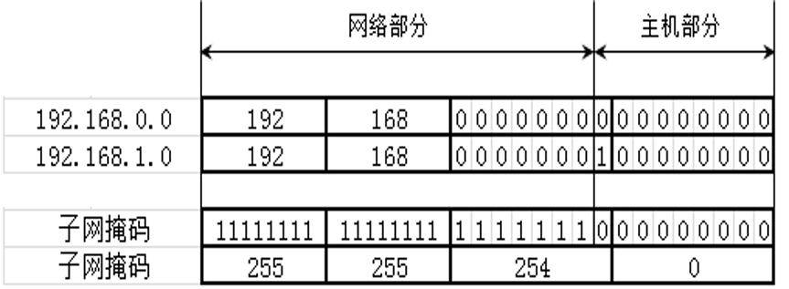
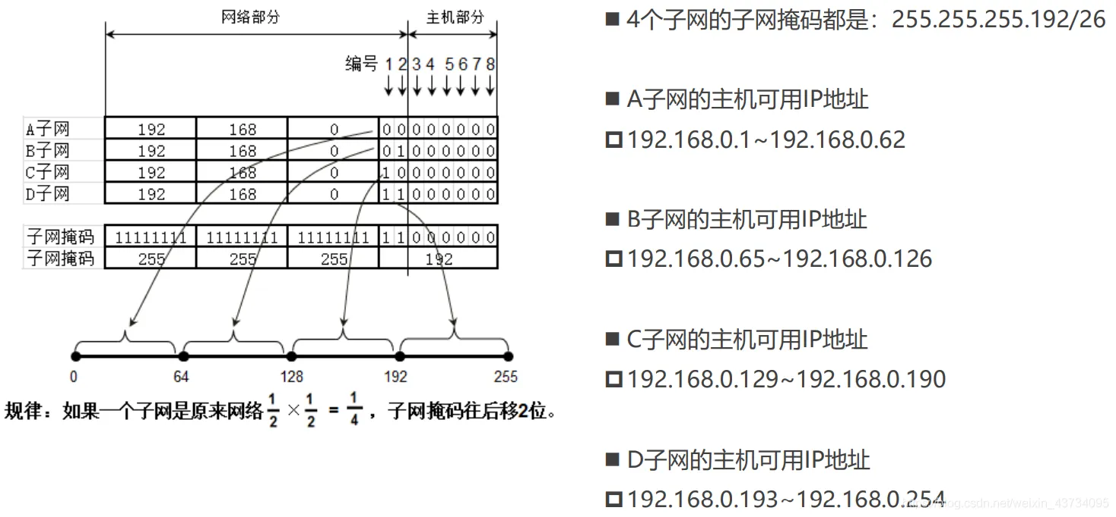

 |  |  |  |  |  |  |  |  |  | 特定主机路由 |  |  | 网络路由
 |  |  |  |  |  |  |  |  |  | 网络 | 子网掩码 | 下一跳 | 网络 | 子网掩码 | 下一跳
 |  |  |  |  |  |  |  |  |  | 193.169.1.10 | 255.255.255.255 | 194.170.1.2 | 193.169.1.0 | 255.255.255.0 | 194.170.1.2
 |  |  |  |  |  |  |  |  |  | 193.169.2.10 | 255.255.255.255 | 194.170.1.2 | 193.169.2.0 | 255.255.255.0 | 194.170.1.2

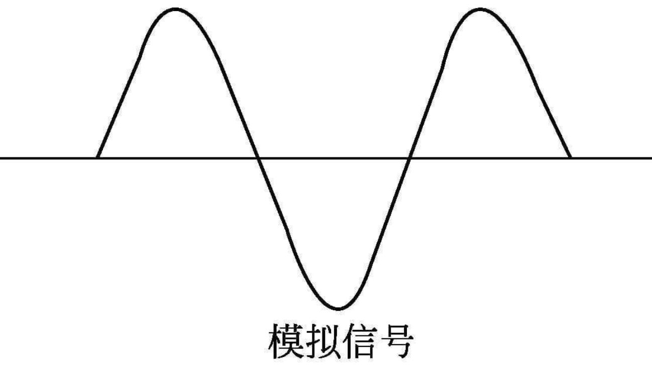
 |  |  |  |  |  |  |  |  |  | 汇总路由 |  |  | 默认路由
 |  |  |  |  |  |  |  |  |  | 网络 | 子网掩码 | 下一跳 | 网络 | 子网掩码 | 下一跳
 |  |  |  |  |  |  |  |  |  | 193.169.0.0 | 255.255.0.0 | 194.170.1.2 | 0.0.0.0 | 0.0.0.0 | 194.170.1.2
 |  |  |  |  |  |  |  |  |  | 193.0.0.0 | 255.0.0.0 | 194.170.1.2

 |  |  |  |  |  |  |  |  |  |  |  |  |  |  |  |  | TCP | UDP
 |  |  |  |  |  |  |  |  |  |  |  |  |  |  |  | 连接性 | 面向链接 | 无连接
 |  |  |  |  |  |  |  |  |  |  |  |  |  |  |  | 可靠性 | 可靠传输，不丢包 | 不可靠传输，尽最大努力交付，可能丢包
 |  |  |  |  |  |  |  |  |  |  |  |  |  |  |  | 首部占用空间 | 大 | 小
 |  |  |  |  |  |  |  |  |  |  |  |  |  |  |  | 传输速率 | 慢 | 快
 |  |  |  |  |  |  |  |  |  |  |  |  |  |  |  | 资源消耗 | 大 | 小
 |  |  |  |  |  |  |  |  |  |  |  |  |  |  |  | 应用场景 | 游览器，文件传输，邮件发送 | 音视频通话，直播
 |  |  |  |  |  |  |  |  |  |  |  |  |  |  |  | 应用程序协议 | HTTP，HTTPS，FTP，DNS | DNS

TCP
源端口 |  |  |  |  |  |  |  |  |  | 目的端口
序号
确认号
数据偏移 | 保留 | NS | CWR | ECE | URG | ACK | PSH | SYH | FIN | 窗口
检验和 |  |  |  |  |  |  |  |  |  | 紧急指针
选项（可变长度） |  |  |  |  |  |  |  |  |  |  |  | 填充

 |  |  |  |  |  |  |  | TCP Header |  |  | TCP Data

 |  |  |  |  | IP Hedaer |  |  | IP Data

 |  |  |  |  |  |  |  |  |  |  |  |  | 1. TCP数据部分占0字节 |  |  | 2. TCP数据部分占0字节
 |  |  |  |  |  |  |  |  |  |  |  |  | SYN=1, ACK=0 | seq | ack | SYN=1, ACK=1 | seq | ack
 |  |  |  |  |  |  |  |  |  |  |  |  | 原生 | s1 | 0 | 原生 | s2 | s1 + 1
 |  |  |  |  |  |  |  |  |  |  |  |  | 相对 | 0 | 0 | 相对 | 0 | 1

 |  |  |  |  |  |  |  |  |  |  |  |  | 3. TCP数据部分占0字节 |  |  | 4. TCP数据部分占k字节
 |  |  |  |  |  |  |  |  |  |  |  |  | SYN=0, ACK=1 | seq | ack | SYN=0, ACK=1 | seq | ack
 |  |  |  |  |  |  |  |  |  |  |  |  | 原生 | s1 + 1 | s2 + 1 | 原生 | s1 + 1 | s2 + 1
 |  |  |  |  |  |  |  |  |  |  |  |  | 相对 | 1 | 1 | 相对 | 1 | 1

 |  |  |  |  |  |  |  |  |  |  |  |  | 5. TCP数据部分占b1字节 |  |  | 6. TCP数据部分占b2字节
 |  |  |  |  |  |  |  |  |  |  |  |  | SYN=0, ACK=1 | seq | ack | SYN=0, ACK=1 | seq | ack
 |  |  |  |  |  |  |  |  |  |  |  |  | 原生 | s2 + 1 | s1 + k + 1 | 原生 | s2 + b1 +1 | s1 + k + 1
 |  |  |  |  |  |  |  |  |  |  |  |  | 相对 | 1 | k + 1 | 相对 | b1 + 1 | k + 1

 |  |  |  |  |  |  |  |  |  |  |  |  | 7. TCP数据部分占b3字节 |  |  | 8. TCP数据部分占b4字节
 |  |  |  |  |  |  |  |  |  |  |  |  | SYN=0, ACK=1 | seq | ack | SYN=0, ACK=1 | seq | ack
 |  |  |  |  |  |  |  |  |  |  |  |  | 原生 | s2 + b1 + b2 +1 | s1 + k + 1 | 原生 | s2 + b1 + b2 + b3 +1 | s1 + k + 1
 |  |  |  |  |  |  |  |  |  |  |  |  | 相对 | b1 + b2 + 1 | k + 1 | 相对 | b1 + b2 + b3 + 1 | k + 1

 |  |  |  |  |  |  |  |  |  |  |  |  | 9. 连续接收到了对方的4个TCP数据段
 |  |  |  |  |  |  |  |  |  |  |  |  | SYN=0, ACK=1 | seq | ack
 |  |  |  |  |  |  |  |  |  |  |  |  | 原生 | s1 + k + 1 | s2 + b1 + b2 + b3 + b4 + 1
 |  |  |  |  |  |  |  |  |  |  |  |  | 相对 | k + 1 | b1 + b2 + b3 + b4 + 1

游览器
(用户A)
1. http://xxx/login
username:xxx pwd:xxx
服务器
Session(用户A)
id = 8888
username = xx
... ...

2. 200 登录成功
header: Set-Cookie: SessionID=8888

3. http://xxx/resource
header: header: Set-Cookie: SessionID=8888

4. response: json { }

